plan1_1
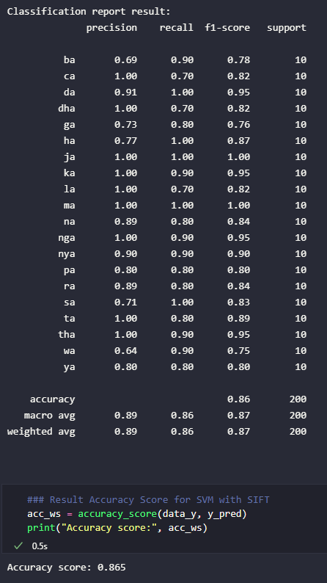
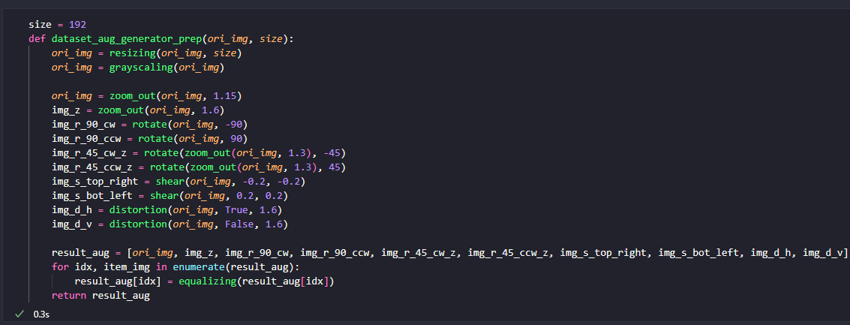
label | normal | zoom | rotate_90_cw | rotate_90_ccw | rotate_45_cw_zoom | rotate_45_ccw_zoom | shear_top_left | shear_bot_right | dist_vertical | dist_horizontal | total
ba | ba | ba | ba | ba | ba | ba | ba | ba | ga | ba | 9
ca | ca | ca | ca | ca | sa | ca | ca | sa | sa | ca | 7
da | da | da | da | da | da | da | da | da | da | da | 10
dha | dha | dha | dha | dha | dha | wa | dha | dha | wa | wa | 7
ga | ga | ga | ga | ga | ga | ga | ba | ga | ra | ga | 8
ha | ha | ha | ha | ha | ha | ha | ha | ha | ha | ha | 10
ja | ja | ja | ja | ja | ja | ja | ja | ja | ja | ja | 10
ka | ka | ka | ka | ka | ka | ka | ka | ka | ka | na | 9
la | la | la | la | la | pa | la | la | la | ha | wa | 7
ma | ma | ma | ma | ma | ma | ma | ma | ma | ma | ma | 10
na | na | na | na | na | na | na | da | na | na | sa | 8
nga | nga | nga | nga | nga | nga | nga | nga | ba | nga | nga | 9
nya | nya | nya | nya | nya | nya | nya | nya | nya | ba | nya | 9
pa | pa | pa | pa | pa | pa | pa | pa | ya | pa | ha | 8
ra | ra | ra | ra | ra | ra | ra | ga | ga | ra | ra | 8
sa | sa | sa | sa | sa | sa | sa | sa | sa | sa | sa | 10
ta | ta | ta | ta | ta | ta | ta | wa | ta | ta | ha | 8
tha | tha | tha | tha | tha | tha | tha | tha | tha | ba | tha | 9
wa | wa | wa | wa | wa | wa | wa | wa | wa | wa | ya | 9
ya | ya | ya | ya | ya | ya | ya | ya | nya | ya | pa | 8
total | 20 | 20 | 20 | 20 | 18 | 19 | 16 | 15 | 13 | 12 | 173

plan1_2
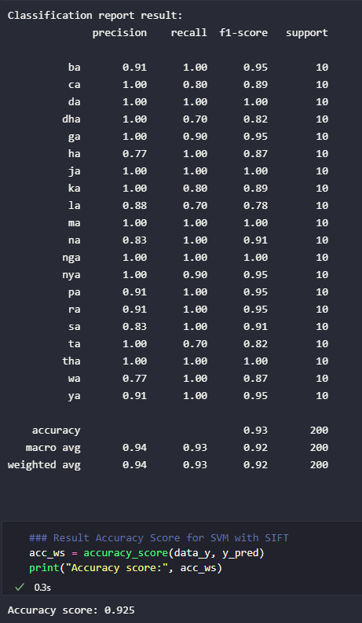
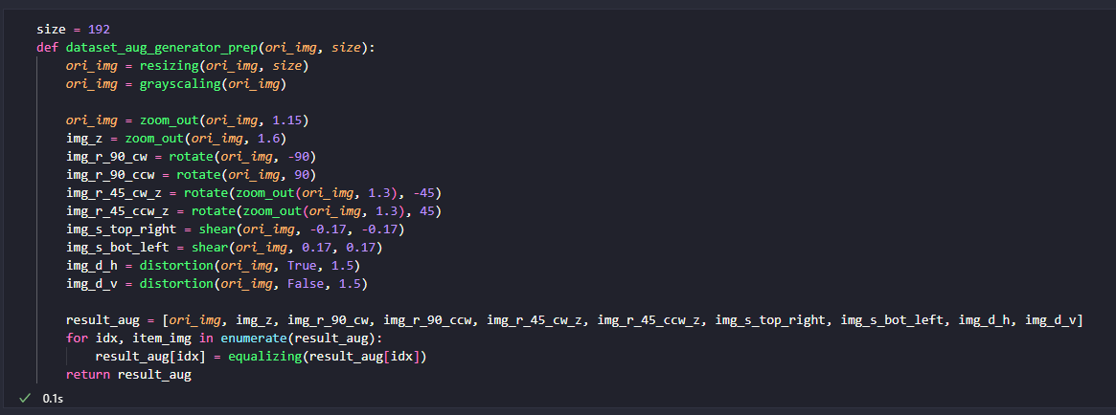
label | normal | zoom | rotate_90_cw | rotate_90_ccw | rotate_45_cw_zoom | rotate_45_ccw_zoom | shear_top_left | shear_bot_right | dist_vertical | dist_horizontal | total
ba | ba | ba | ba | ba | ba | ba | ba | ba | ba | ba | 10
ca | ca | ca | ca | ca | sa | ca | ca | ca | sa | ca | 8
da | da | da | da | da | da | da | da | da | da | da | 10
dha | dha | dha | dha | dha | dha | wa | ya | dha | wa | dha | 7
ga | ga | ga | ga | ga | ga | ga | ga | ga | ra | ga | 9
ha | ha | ha | ha | ha | ha | ha | ha | ha | ha | ha | 10
ja | ja | ja | ja | ja | ja | ja | ja | ja | ja | ja | 10
ka | ka | ka | ka | ka | ka | ka | na | ka | ka | na | 8
la | la | la | la | la | pa | la | la | la | ha | ha | 7
ma | ma | ma | ma | ma | ma | ma | ma | ma | ma | ma | 10
na | na | na | na | na | na | na | na | na | na | na | 10
nga | nga | nga | nga | nga | nga | nga | nga | nga | nga | nga | 10
nya | nya | nya | nya | nya | nya | nya | nya | nya | ba | nya | 9
pa | pa | pa | pa | pa | pa | pa | pa | pa | pa | pa | 10
ra | ra | ra | ra | ra | ra | ra | ra | ra | ra | ra | 10
sa | sa | sa | sa | sa | sa | sa | sa | sa | sa | sa | 10
ta | ta | ta | ta | ta | ta | ta | ta | la | wa | ha | 7
tha | tha | tha | tha | tha | tha | tha | tha | tha | tha | tha | 10
wa | wa | wa | wa | wa | wa | wa | wa | wa | wa | wa | 10
ya | ya | ya | ya | ya | ya | ya | ya | ya | ya | ya | 10
total | 20 | 20 | 20 | 20 | 18 | 19 | 18 | 19 | 14 | 17 | 185

plan1_3
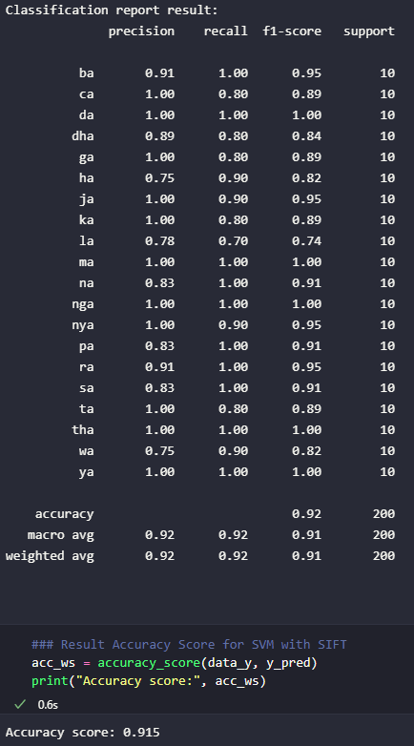
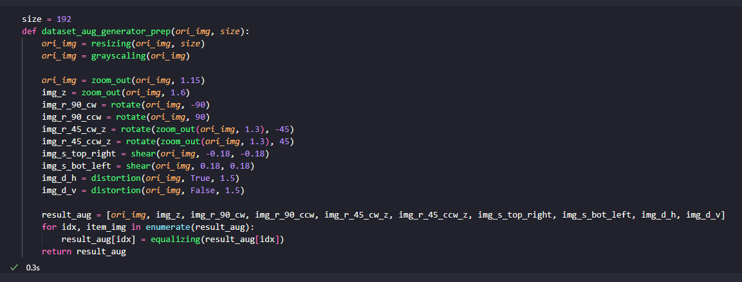
label | normal | zoom | rotate_90_cw | rotate_90_ccw | rotate_45_cw_zoom | rotate_45_ccw_zoom | shear_top_left | shear_bot_right | dist_vertical | dist_horizontal | total
ba | ba | ba | ba | ba | ba | ba | ba | ba | ba | ba | 10
ca | ca | ca | ca | ca | sa | ca | ca | ca | sa | ca | 8
da | da | da | da | da | da | da | da | da | da | da | 10
dha | dha | dha | dha | dha | dha | wa | dha | dha | wa | dha | 8
ga | ga | ga | ga | ga | ga | ga | la | ga | ra | ga | 8
ha | ha | ha | ha | ha | ha | ha | ha | la | ha | ha | 9
ja | ja | ja | ja | ja | ja | ja | pa | ja | ja | ja | 9
ka | ka | ka | ka | ka | ka | ka | na | ka | ka | na | 8
la | la | la | la | la | pa | la | la | la | ha | ha | 7
ma | ma | ma | ma | ma | ma | ma | ma | ma | ma | ma | 10
na | na | na | na | na | na | na | na | na | na | na | 10
nga | nga | nga | nga | nga | nga | nga | nga | nga | nga | nga | 10
nya | nya | nya | nya | nya | nya | nya | nya | nya | ba | nya | 9
pa | pa | pa | pa | pa | pa | pa | pa | pa | pa | pa | 10
ra | ra | ra | ra | ra | ra | ra | ra | ra | ra | ra | 10
sa | sa | sa | sa | sa | sa | sa | sa | sa | sa | sa | 10
ta | ta | ta | ta | ta | ta | ta | ta | ta | wa | ha | 8
tha | tha | tha | tha | tha | tha | tha | tha | tha | tha | tha | 10
wa | wa | wa | wa | wa | wa | wa | dha | wa | wa | wa | 9
ya | ya | ya | ya | ya | ya | ya | ya | ya | ya | ya | 10
total | 20 | 20 | 20 | 20 | 18 | 19 | 16 | 19 | 14 | 17 | 183

plan2_1
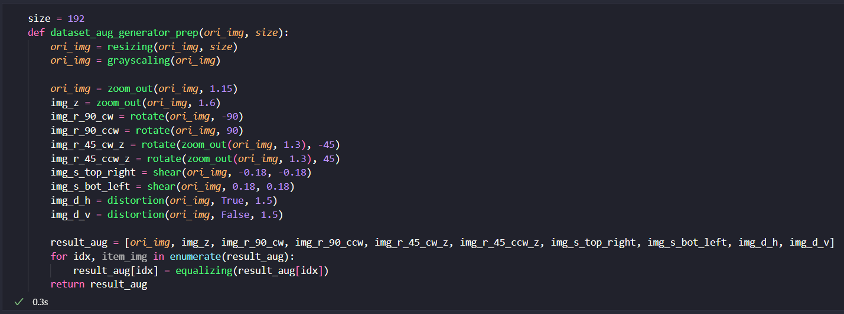
label | normal | zoom | rotate_90_cw | rotate_90_ccw | rotate_45_cw_zoom | rotate_45_ccw_zoom | shear_top_left | shear_bot_right | dist_vertical | dist_horizontal | total
ba | ba | ba | ba | ba | ba | ba | ba | ba | ba | ha | 9
ca | ca | ca | ca | ca | ca | ca | ca | ca | ca | sa | 9
da | da | da | da | da | da | da | da | da | da | da | 10
dha | dha | dha | dha | dha | dha | dha | dha | dha | dha | ma | 9
ga | ga | ga | ga | ga | ga | ga | ga | ga | ga | ga | 10
ha | ha | ha | ha | ha | ha | ha | ha | la | ha | ha | 9
ja | ja | ja | ja | ja | ja | ja | pa | ja | ja | ja | 9
ka | ka | ka | ka | ka | ka | ka | ka | ka | ka | ka | 10
la | la | la | la | la | la | la | ha | la | ga | ha | 7
ma | ma | ma | ma | ma | ma | ma | ma | ma | ma | ma | 10
na | na | na | na | na | na | na | na | na | da | na | 9
nga | nga | nga | nga | nga | nga | nga | nga | nga | nga | nga | 10
nya | nya | nya | nya | nya | nya | nya | nya | nya | ba | nya | 9
pa | pa | pa | pa | pa | pa | pa | pa | pa | pa | wa | 9
ra | ra | ra | ra | ra | ra | ra | ra | ra | ra | ra | 10
sa | sa | sa | sa | sa | sa | sa | sa | sa | sa | sa | 10
ta | ta | ta | ta | ta | ta | ta | ta | ta | ta | ta | 10
tha | tha | tha | tha | tha | tha | tha | tha | tha | tha | tha | 10
wa | wa | wa | wa | wa | wa | wa | dha | wa | wa | wa | 9
ya | ya | ya | ya | ya | ya | ya | ya | ya | ya | nya | 9
total | 20 | 20 | 20 | 20 | 20 | 20 | 17 | 19 | 17 | 14 | 187

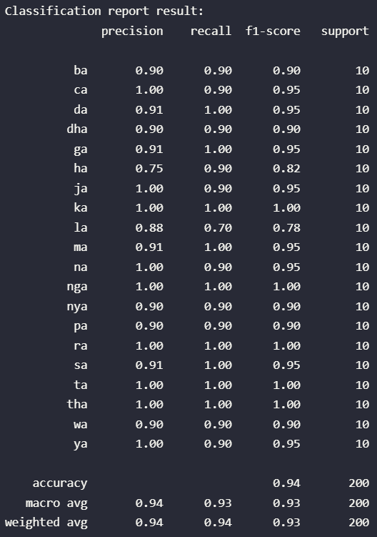
 |  |  |  |  |  |  |  |  |  |  | 0.935

